イラスト
Q.センサを分岐して敷設してもいいですか。
A.分岐での敷設はできません。且つ、製品保証の対象外となりますのでご注意ください。

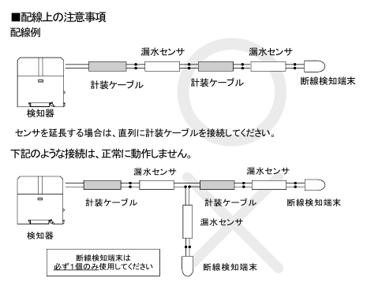

Q.1回路用壁面取付タイプAD-AS-1AMにおいて断線を検知しない設定を教えて下さい。
A.DSW1機能設定スイッチのDSW1-4(一番右)をOFFにしてください。

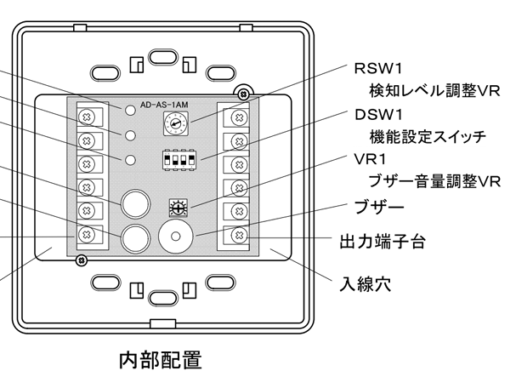

Q.多回路検知器（型番AD-AS-5DRM/AD-AS-10DRM）において断線を検知しない設定を教えてください。
A.センサ接続／非接続設定DIPスイッチにて切り替えが可能です。DIPスイッチの場所はセンサ接続端子台の左横となります。 出荷時は全てOFFに設定しています。 断線を検知しない場合：該当回路をONにします。※漏水の検知は可能です。 センサ接続しない場合：同様に該当回路をONにします。

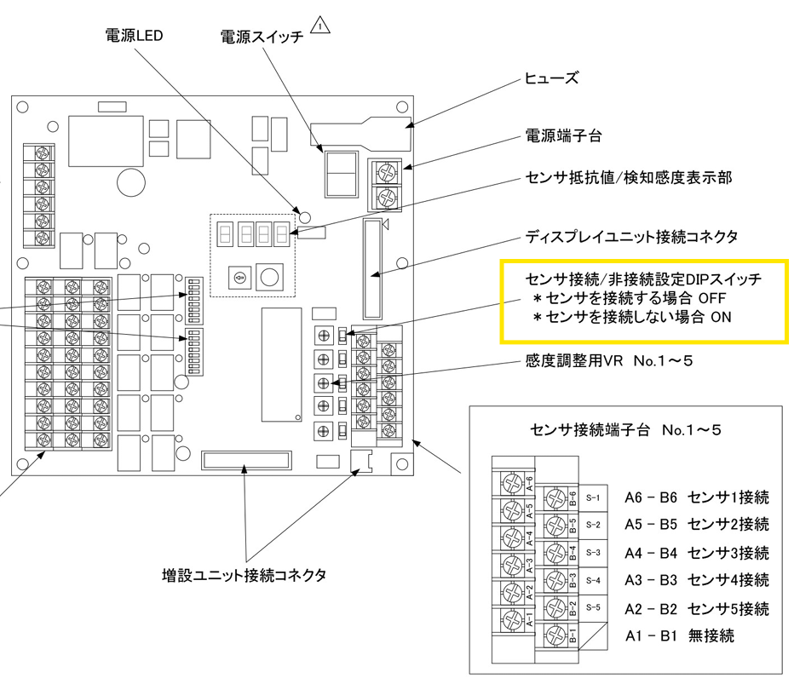

Q.位置検知器(型番AD-AS-1LCM-A/AD-AS-1LDMA) 検知感度の変更方法について教えてください。
A.動作設定用スイッチ№7,8にて変更可能です。
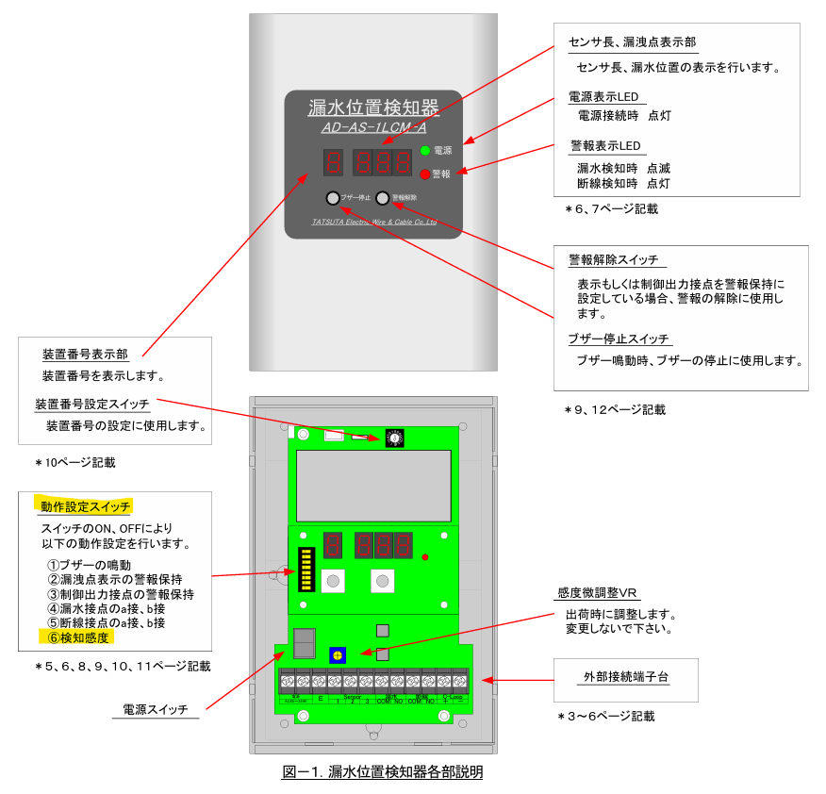
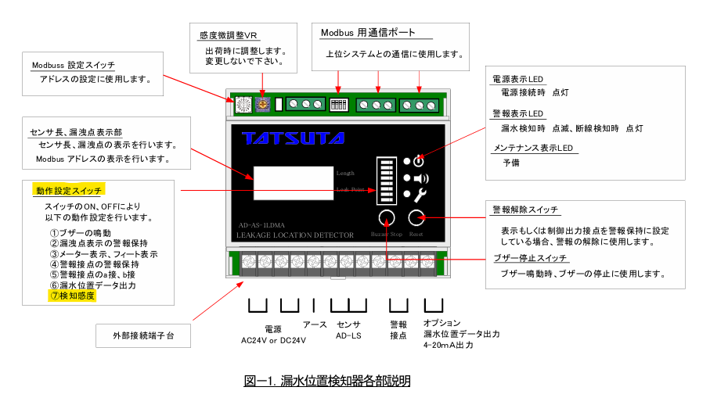

 | 動作設定用スイッチ№7,8
